OBJETIVOS E METAS
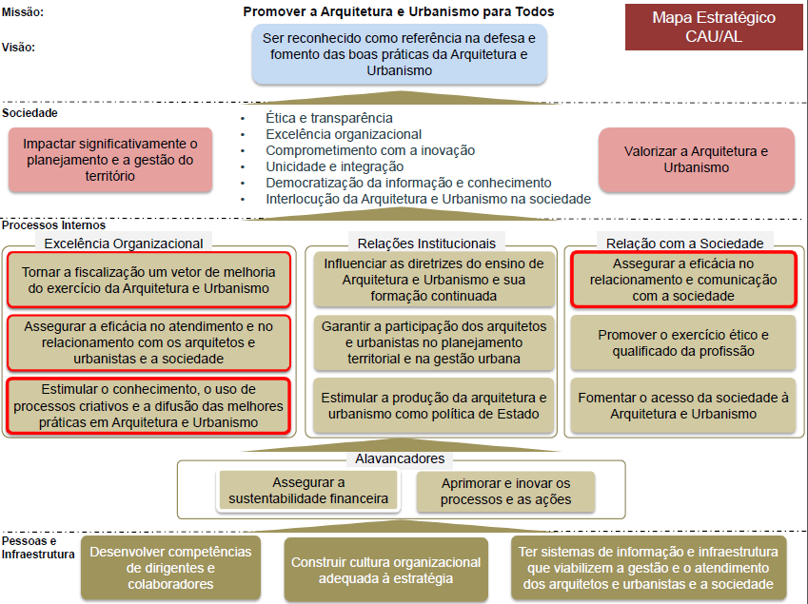
2- DESCRIÇÃO SINTÉTICA DOS OBJETIVOS E METAS

2.1- OBJETIVOS ESTRATÉGICOS:
Em 2015 as ações do CAU/AL foram voltadas para um público de 1.474 arquitetos e urbanistas e cerca de 90 empresas, que juntos, geraram mais de 11.500 (onze mil e quinhentos) Registros de Responsabilidades Técnicas - RRT em todo o Estado, em especial na capital de Maceió e no 2° maior município, Arapiraca. Para atender o público, nosso planejamento estratégico definiu: Missão: Promover a Arquitetura e Urbanismo para Todos. Visão: Ser reconhecido como referência na defesa e fomento das boas práticas da Arquitetura e Urbanismo. Objetivos Estratégicos: a. Tornar a fiscalização um vetor de melhoria do exercício da Arquitetura e Urbanismo; b. Assegurar a eficácia no atendimento e no relacionamento com os arquitetos e urbanistas e a sociedade; c. Assegurar a eficácia no relacionamento e comunicação com a sociedade; d. Estimular o conhecimento, o uso de processos criativos e a difusão das melhores práticas em Arquitetura e Urbanismo;
2.2- PRINCIPAIS INICIATIVAS ESTRATÉGICAS EM 2015:
O CAU/AL tem como objetivo assegurar a melhoria do exercício da Arquitetura e Urbanismo, ancorado na fiscalização preventiva e educativa. Neste contexto, o CAU/AL fomentou uma série de atividades no âmbito universitário, preparando o estudante que está próximo a entrar no mercado de trabalho nos regramentos do Conselho e no arcabouso jurídico do CAU, bem como palestras para os profissionais sobre mercado de trabalho, normas técnicas, ética para os profissionais, premiações, amostras de arquiteturas, seminários. O planejamento para 2015 contou com 12 projetos e 10 atividades.
2. 3- JUSTIFICATIVAS E MEDIDAS DE GESTÃO IMPLEMENTADAS PARA CORREÇÃO DE RUMOS 2015:
O CAU/AL realizou a reformulação orçamentária em agosto de 2015, aprovado pelo CAU/BR. Os projetos que sofreram alterações significativas foram: a. CaravanaCAU: Não realizado na totalidade, sendo executado apenas duas ações das três planejadas. A limitação de funcionários (corpo técnico de 05 no total), dificudade de logística com os municípios que receberiam a atividade, aliado com o desinteresse por parte de alguns gestores, como por exemplo o município de Rio Largo, que a crise política culminou na mudança de secretariado e prefeito, foram fatores prepoderantes para a não execução das ações. b. CAUniversitário: Por haver disponibilização de infraestrutura pelas faculdades, não houve necessidade de execução do orçamento por completo; c. Tabela de Honorários: O tema da palestra foi alterado para atender melhor o conceito do projeto: "Evento comemorativo do dia do arquiteto"; d. Patrocício: Transferido para o "projeto comemoratívo do dia do arquiteto"; f. Ampliação das instalações da sede: Não executado. O Processo de entrega dos projetos da nova sede e dos trâmites necessários para licitação da obra, refletiram em atraso da execução orçamentária. O CAU/AL findou a licitação e emitiu ordem de serviço em dezembro de 2015. A obra encontra-se em plena execução.

